Tutorial
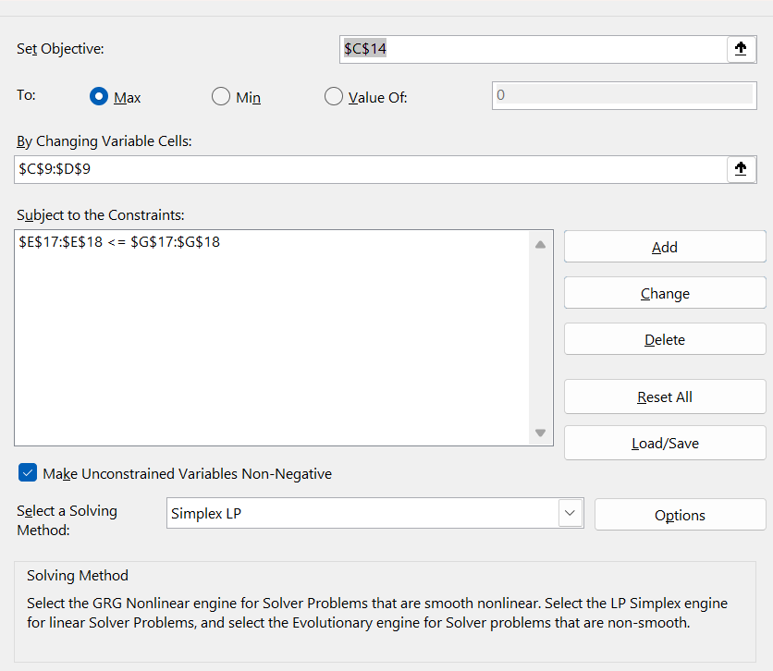
Una compañía de pinturas utiliza dos materias básicas A y B para producir pinturas. La disponibilidad máxima de A es de 6 toneladas y de B es de 8 toneladas por día. Se producen dos tipos de pinturas, una para exteriores y otra para interiores, cuya demanda de las materias primas A y B se da en la tabla siguiente.

¿cuál es el máximo ingreso bruto?

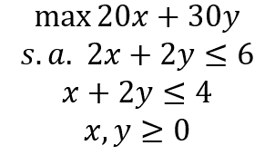
 | x | y
 | 2 | 1 | <- By changing variable cells

objetivo | 20 | 30
 | 70 | <- Set objective

 | x | y | s
restricciones | 2 | 2 | 6 | <= | 6 | <- Subject to te constraints
 | 1 | 2 | 4 | <= | 4

 |  |  | solver

Ejercicio 1
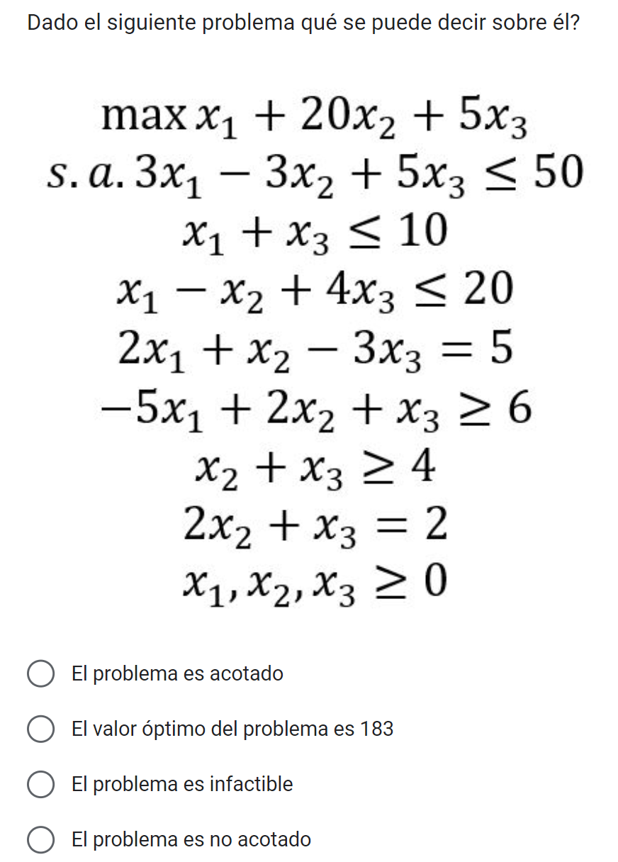
 | variables
 | x1 | x2 | x3
 | 0 | 1 | 0

 | maximizar
 | x1 | x2 | x3 | vp
 | 1 | 20 | 3 | 20

 | restricciones
 | x1 | x2 | x3
 | 3 | -3 | 5 | -3 | <= | 50
 | 1 |  | 1 | 0 | <= | 10
 | 1 | -1 | 4 | -1 | <= | 20
 | 2 | 1 | -3 | 1 | = | 5
 |  | 2 | 1 | 2 | = | 2
 | -5 | 2 | 1 | 2 | ˃= | 6
 |  | 1 | 1 | 1 | ˃= | 4
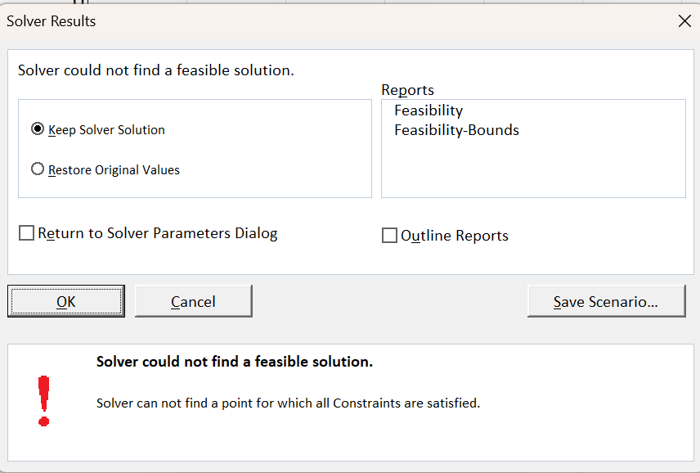
 |  |  |  |  | ˃=

El problema es infactible

Ejercicio 2
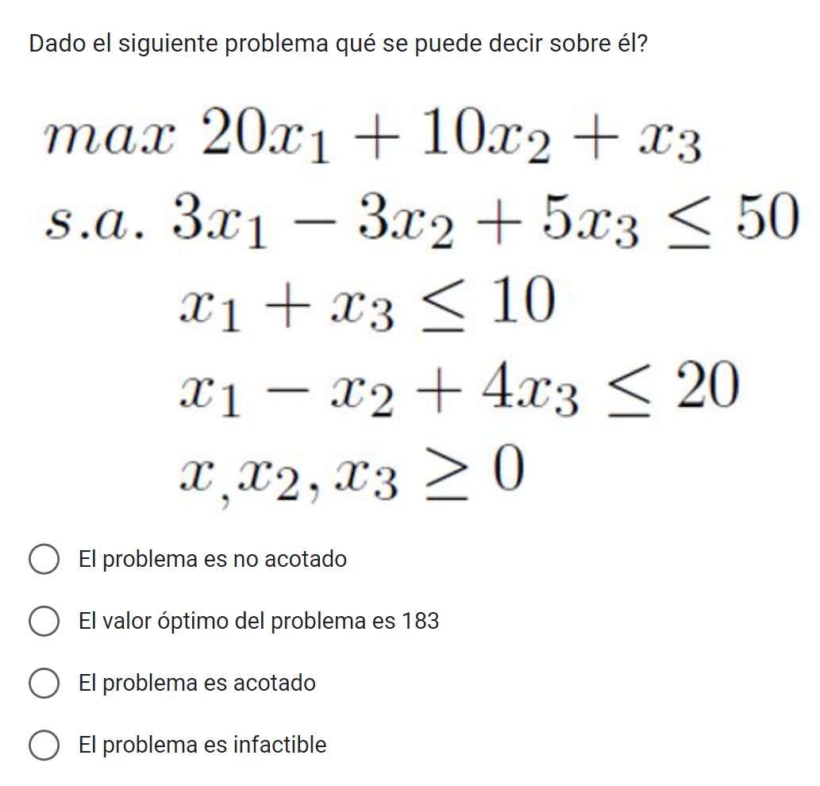
 | variables
 | x1 | x2 | x3
 | 10 | 0 | 0

 | maximizar
 | x1 | x2 | x3 | vp
 | 20 | 10 | 1 | 200

 | restricciones
 | x1 | x2 | x3
 | 3 | -3 | 5 | 30 | <= | 50
 | 1 |  | 1 | 10 | <= | 10
 | 1 | -1 | 4 | 10 | <= | 20

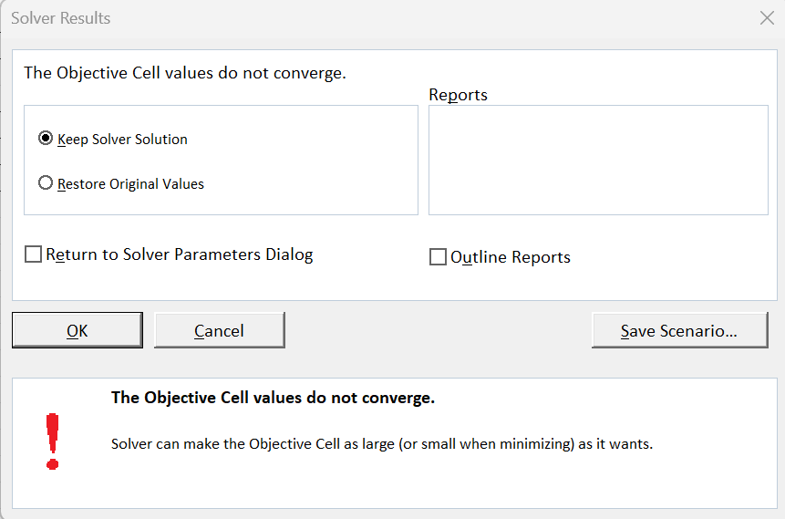

El problema es no acotado

Ejercicio 3
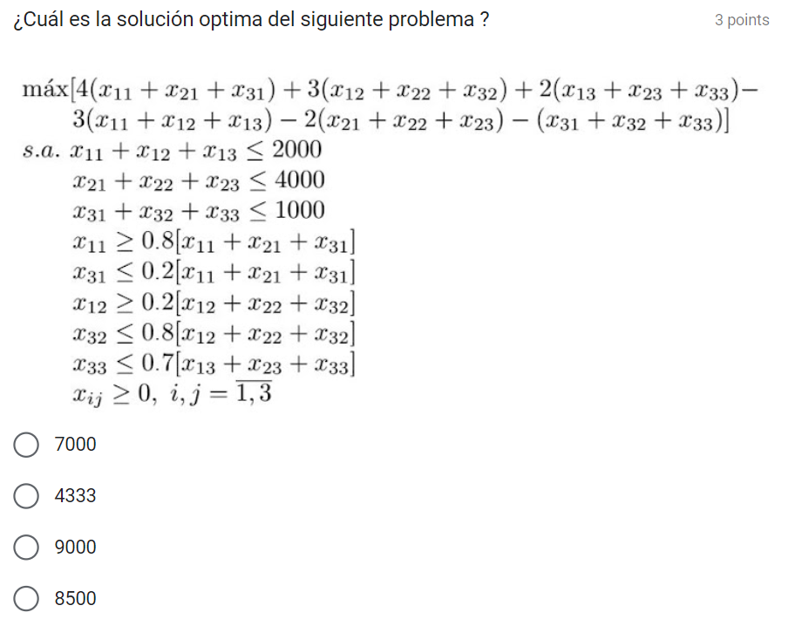
Variables
x11 | x12 | x13 | x21 | x22 | x23 | x31 | x32 | x33
800 | 1200 | 0 | 200 | 3800 | 0 | 0 | 1000 | 0

Maximizar
x11 | x12 | x13 | x21 | x22 | x23 | x31 | x32 | x33 | vp
4 | 3 | 2 | 4 | 3 | 2 | 4 | 3 | 2
-3 | -3 | -3 | -2 | -2 | -2 | -1 | -1 | -1
1 | 0 | -1 | 2 | 1 | 0 | 3 | 2 | 1 | 7000

Restricciones
x11 | x12 | x13 | x21 | x22 | x23 | x31 | x32 | x33 | sumprod | t | a
1 | 1 | 1 |  |  |  |  |  |  | 2000 | <= | 2000
 |  |  | 1 | 1 | 1 |  |  |  | 4000 | <= | 4000
 |  |  |  |  |  | 1 | 1 | 1 | 1000 | <= | 1000
-0.2 |  |  | 0.8 |  |  | 0.8 |  |  | 0 | <= | 0
-0.2 | -0.2 | 0.8 |  |  |  |  |  |  | -400 | <= | 0
 | -0.8 |  |  | 0.2 |  |  | 0.2 |  | 1.1368683772E-13 | <= | 0
 | -0.8 |  |  | -0.8 |  |  | 0.2 |  | -3800 | <= | 0
 |  | -0.7 |  |  | -0.7 |  |  | 0.3 | 0 | <= | 0

Ejercicio 4
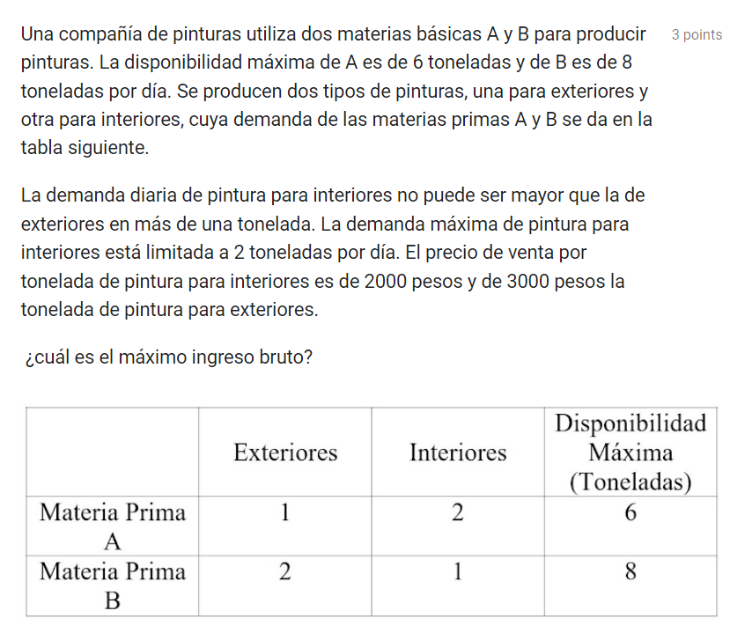
variables
x1 | x2
3.3333333333 | 1.3333333333

maximizar
x1 | x2 | vp
3000 | 2000 | 12666.666667

restricciones
x1 | x2 | sumprod
1 | 2 | 6 | <= | 6
2 | 1 | 8 | <= | 8
-1 | 1 | -2 | <= | 1
 | 1 | 1.3333333333 | <= | 2

